CONTROLE CARTEIRA
PAINEL DE RISCO — CONTROLE DE CARTEIRA

 |  | P&L Total (desde 07/03) |  | Valor de Mercado | DV01 da Carteira (ex-LFT) | Duration Média (ex-LFT)
 |  | R$ 14,007.29 |  | R$ 6,262,005.45 | R$ 1,228.61 | 3.07

 |  | P&L do Dia
 |  | R$ 1597.07853 |  | Variação do Valor de Mercado em relação ao dia anterior (histórico.csv)

EXPOSIÇÃO POR INDEXADOR
Indexador | Valor Mercado (R$) | P&L (R$) | P&L (%) | DV01 Total (R$)
Pré | ← Python | ← Python | ← Python | ← Python
IPCA+ | ← Python | ← Python | ← Python | ← Python
Selic | ← Python | ← Python | ← Python | ← Python

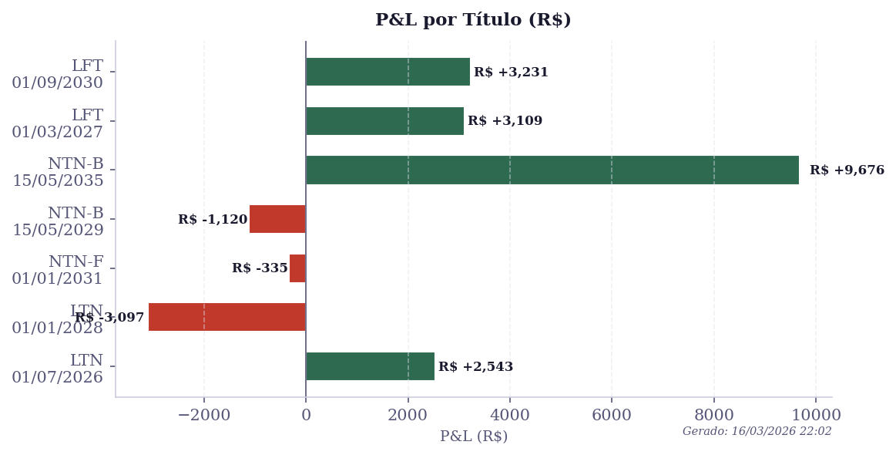
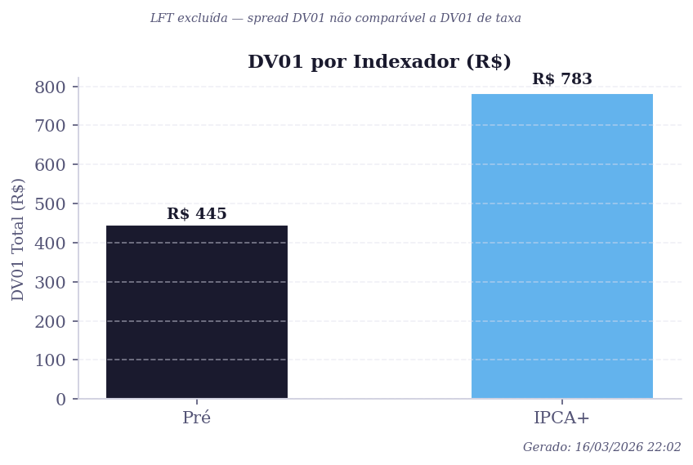
* Seção 'Exposição por Indexador' e gráficos são atualizados automaticamente pelo Python ao rodar treasury.py
* Os gráficos (P&L por título, DV01 por indexador, Histórico P&L) são gerados em Matplotlib e colados aqui automaticamente pelo Python

Fonte: BACEN SGS (séries 11, 433, 432, 13522) | Atualizado por treasury.py

